Sheet1
1. workflow | url
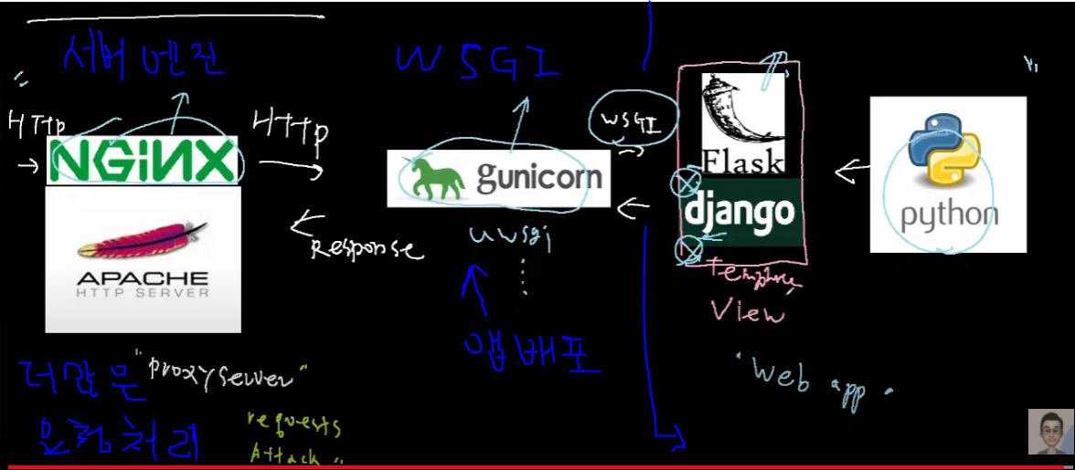 | https://www.youtube.com/watch?v=5rjhJRyu8s8
학습 데이터?
학습 데이터도
장고 db로 관리?
딥러닝 모델은 장고의 model에 넣는건가?
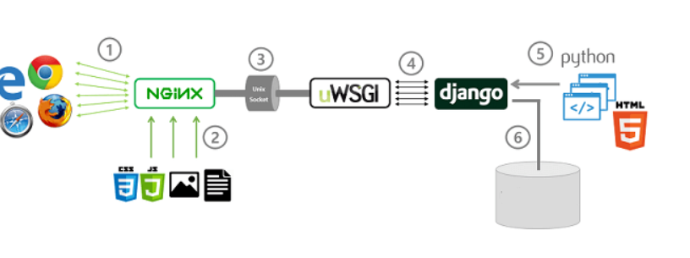
이미지
딥러닝 모델
회원가입
로그인 창
id
비번
비밀번호 확인
메인 페이지
이미지
이미지 파일 고르기
제출
x-ray
ct
내 파일
서비스 페이지
환자 이미지
의사 소견
정상 이미지
진료 안내
뒤로가기
내파일
x-ray 페이지
내 이미지
내파일 페이지
뒤로가기
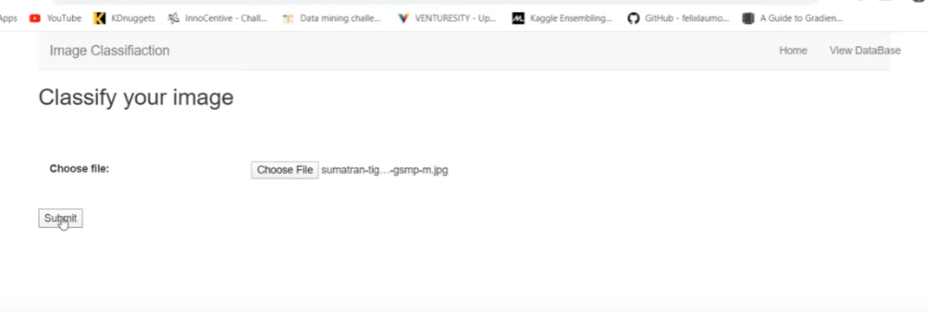
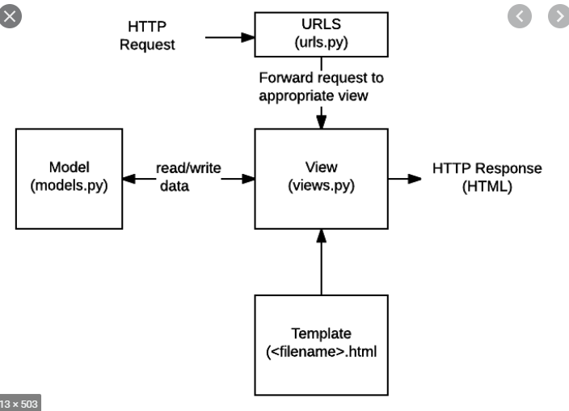
장고 dB

뒤로가기

